21.1.1~21.4.30
公司 | 部门 | 岗位 | 日期
腾讯 | PCG | 客户端 | 2021.01.06 | https://www.nowcoder.com/discuss/586211
腾讯 |  | 客户端 | 2021.01.15 | https://www.nowcoder.com/discuss/586456
所涉及的算法题
均已同步
https://codetop.cc
腾讯 |  | 算法 | 2021.01.11 | https://www.nowcoder.com/discuss/587528
腾讯 |  | 算法 | 2021.01.11 | https://www.nowcoder.com/discuss/587631
腾讯 | 腾讯云 | 后端 | 2021.01.13 | https://www.nowcoder.com/discuss/588068
腾讯 | PCG | 后端 | 2021.01.17 | https://www.nowcoder.com/discuss/589228
腾讯 | PCG | 客户端 | 2021.01.17 | https://www.nowcoder.com/discuss/589228
腾讯 | PCG | 客户端 | 2021.01.23 | https://www.nowcoder.com/discuss/590883
腾讯 | PCG工程效能 | 客户端 | 2021.01.25 | https://www.nowcoder.com/discuss/591217
腾讯 |  | 前端 | 2021.01.25 | https://www.nowcoder.com/discuss/591336
腾讯 | CDG金融科技 | 客户端 | 2021.01.28 | https://www.nowcoder.com/discuss/592247
腾讯 |  | 后端 | 2021.01.28 | https://www.nowcoder.com/discuss/592269
腾讯 |  | 客户端 | 2021.01.28 | https://www.nowcoder.com/discuss/592278
腾讯 | PCG | 后端 | 2021.01.29 | https://www.nowcoder.com/discuss/592557
腾讯 | PCG | 后端 | 2021.01.31 | https://www.nowcoder.com/discuss/592938

腾讯 | WXG | 后端 | 2021.02.04 | https://www.nowcoder.com/discuss/594067
腾讯 | IEG天美 | 客户端 | 2021.02.09 | https://www.nowcoder.com/discuss/594715
腾讯 | IEG | 后端 | 2021.02.09 | https://www.nowcoder.com/discuss/595197
腾讯 | 腾讯云 | 后端 | 2021.02.18 | https://www.nowcoder.com/discuss/596389
腾讯 | 在线教育 | 前端 | 2021.02.23 | https://www.nowcoder.com/discuss/598184
腾讯 | 在线教育 | 前端 | 2021.02.23 | https://www.nowcoder.com/discuss/600426
腾讯 |  | 后端 | 2021.02.27 | https://www.nowcoder.com/discuss/601448
腾讯 |  | 后端 | 2021.03.02 | https://www.nowcoder.com/discuss/602657
腾讯 | PCG | 客户端 | 2021.03.02 | https://www.nowcoder.com/discuss/602778
腾讯 | 在线教育 | 前端 | 2021.03.05 | https://www.nowcoder.com/discuss/602796
腾讯 |  | 后端 | 2021.03.05 | https://www.nowcoder.com/discuss/602874
腾讯 | PCG | 后端 | 2021.03.02 | https://www.nowcoder.com/discuss/603019
腾讯 |  | 后端 | 2021.03.03 | https://www.nowcoder.com/discuss/603583
腾讯 | PCG | 前端 | 2021.03.04 | https://www.nowcoder.com/discuss/604639
腾讯 |  | 客户端 | 2021.03.04 | https://www.nowcoder.com/discuss/605011
腾讯 |  | 后端 | 2021.03.04 | https://www.nowcoder.com/discuss/605630
腾讯 | PCG腾讯看点 | 后端 | 2021.03.05 | https://www.nowcoder.com/discuss/605800
腾讯 |  | 后端 | 2021.03.05 | https://www.nowcoder.com/discuss/606194
腾讯 |  | 后端 | 2021.03.05 | https://www.nowcoder.com/discuss/606219
腾讯 |  | 前端 | 2021.03.05 | https://www.nowcoder.com/discuss/606420
腾讯 |  | 前端 | 2021.03.05 | https://www.nowcoder.com/discuss/606607
腾讯 | TEG云架构平台 | 后端 | 2021.03.05 | https://www.nowcoder.com/discuss/606822
腾讯 | CDG金融科技 | 前端 | 2021.03.05 | https://www.nowcoder.com/discuss/606860
腾讯 | TEG | 前端 | 2021.03.07 | https://www.nowcoder.com/discuss/607203
腾讯 | CSIG | 前端 | 2021.03.13 | https://www.nowcoder.com/discuss/607464
腾讯 | PCG | 前端 | 2021.03.13 | https://www.nowcoder.com/discuss/607570
腾讯 | IEG | 后端 | 2021.03.07 | https://www.nowcoder.com/discuss/607719
腾讯 | 腾讯视频 | 后端 | 2021.03.11 | https://www.nowcoder.com/discuss/608482
腾讯 | PCG-QQ | 客户端 | 2021.03.08 | https://www.nowcoder.com/discuss/608493
腾讯 | IEG光子 | 客户端 | 2021.03.08 | https://www.nowcoder.com/discuss/608898
腾讯 |  | 客户端 | 2021.03.09 | https://www.nowcoder.com/discuss/609396
腾讯 |  | 客户端 | 2021.03.09 | https://www.nowcoder.com/discuss/609450
腾讯 |  | 后端 | 2021.03.09 | https://www.nowcoder.com/discuss/609863
腾讯 |  | 客户端 | 2021.03.10 | https://www.nowcoder.com/discuss/609896
腾讯 | IEG | 客户端 | 2021.03.10 | https://www.nowcoder.com/discuss/609969
腾讯 | CSIG | 前端 | 2021.03.11 | https://www.nowcoder.com/discuss/610336
腾讯 | TEG | 后端 | 2021.03.10 | https://www.nowcoder.com/discuss/610555
腾讯 | PCG腾讯看点 | 前端 | 2021.03.10 | https://www.nowcoder.com/discuss/610674
腾讯 |  | 后端 | 2021.03.10 | https://www.nowcoder.com/discuss/610884
腾讯 |  | 后端 | 2021.03.10 | https://www.nowcoder.com/discuss/610931
腾讯 | IEG天美 | 客户端 | 2021.03.11 | https://www.nowcoder.com/discuss/610980
腾讯 | PCG | 后端 | 2021.03.11 | https://www.nowcoder.com/discuss/611541
腾讯 | PCG | 后端 | 2021.03.11 | https://www.nowcoder.com/discuss/611607
腾讯 |  | 后端 | 2021.03.11 | https://www.nowcoder.com/discuss/611669
腾讯 | PCG | 后端 | 2021.03.16 | https://www.nowcoder.com/discuss/611710
腾讯 | 腾讯云 | 后端 | 2021.03.11 | https://www.nowcoder.com/discuss/611789
腾讯 | PCG | 前端 | 2021.03.11 | https://www.nowcoder.com/discuss/611880
腾讯 | CSIG | 后端 | 2021.03.11 | https://www.nowcoder.com/discuss/611914
腾讯 | 腾讯云 | 后端 | 2021.03.18 | https://www.nowcoder.com/discuss/611942
腾讯 | IEG天美 | 后端 | 2021.03.12 | https://www.nowcoder.com/discuss/612059
腾讯 |  | 后端 | 2021.03.12 | https://www.nowcoder.com/discuss/612235
腾讯 | PCG-QQ | 后端 | 2021.03.12 | https://www.nowcoder.com/discuss/612293
腾讯 | CSIG | 后端 | 2021.03.15 | https://www.nowcoder.com/discuss/612336
腾讯 | TEG | 后端 | 2021.03.12 | https://www.nowcoder.com/discuss/612513
腾讯 | CDG | 后端 | 2021.03.12 | https://www.nowcoder.com/discuss/612513
腾讯 | 腾讯云 | 后端 | 2021.03.12 | https://www.nowcoder.com/discuss/612513
腾讯 | PCG技术中台 | 后端 | 2021.03.17 | https://www.nowcoder.com/discuss/612756
腾讯 | PCG | 前端 | 2021.03.17 | https://www.nowcoder.com/discuss/612789
腾讯 | PCG | 后端 | 2021.03.13 | https://www.nowcoder.com/discuss/612874
腾讯 | IEG天美 | 后端 | 2021.03.13 | https://www.nowcoder.com/discuss/613112
腾讯 |  | 后端 | 2021.03.13 | https://www.nowcoder.com/discuss/613141
腾讯 |  | 算法 | 2021.03.13 | https://www.nowcoder.com/discuss/613209
腾讯 |  | 测试 | 2021.03.14 | https://www.nowcoder.com/discuss/613535
腾讯 | CSIG | 后端 | 2021.03.14 | https://www.nowcoder.com/discuss/613560
腾讯 |  | 后端 | 2021.03.16 | https://www.nowcoder.com/discuss/614282
腾讯 | 腾讯云 | 后端 | 2021.03.16 | https://www.nowcoder.com/discuss/614295
腾讯 | PCG | 后端 | 2021.03.16 | https://www.nowcoder.com/discuss/614332
腾讯 | PCG | 后端 | 2021.03.16 | https://www.nowcoder.com/discuss/614458
腾讯 |  | 后端 | 2021.03.18 | https://www.nowcoder.com/discuss/614695
腾讯 | 腾讯音乐 | 后端 | 2021.03.16 | https://www.nowcoder.com/discuss/614751
腾讯 | PCG技术中台 | 后端 | 2021.03.17 | https://www.nowcoder.com/discuss/615034
腾讯 | IEG | 客户端 | 2021.03.16 | https://www.nowcoder.com/discuss/615116
腾讯 |  | 后端 | 2021.03.16 | https://www.nowcoder.com/discuss/615154
腾讯 | PCG腾讯看点 | 后端 | 2021.03.17 | https://www.nowcoder.com/discuss/615302
腾讯 | CDG | 后端 | 2021.03.17 | https://www.nowcoder.com/discuss/615438
腾讯 | TEG | 后端 | 2021.03.17 | https://www.nowcoder.com/discuss/615630
腾讯 | CSIG | 后端 | 2021.03.16 | https://www.nowcoder.com/discuss/615747
腾讯 |  | 后端 | 2021.03.16 | https://www.nowcoder.com/discuss/615928
腾讯 | PCG | 后端 | 2021.03.16 | https://www.nowcoder.com/discuss/616233
腾讯 | CSIG | 后端 | 2021.03.17 | https://www.nowcoder.com/discuss/616258
腾讯 | CDG金融科技 | 后端 | 2021.03.17 | https://www.nowcoder.com/discuss/616353
腾讯 | 腾讯会议 | 后端 | 2021.03.17 | https://www.nowcoder.com/discuss/616431
腾讯 |  | 测试 | 2021.03.17 | https://www.nowcoder.com/discuss/616535
腾讯 | CSIG | 后端 | 2021.03.17 | https://www.nowcoder.com/discuss/616628
腾讯 | TEG云架构平台 | 后端 | 2021.03.17 | https://www.nowcoder.com/discuss/616671
腾讯 | PCG | 后端 | 2021.03.17 | https://www.nowcoder.com/discuss/616698
腾讯 | TEG | 算法 | 2021.03.17 | https://www.nowcoder.com/discuss/616700
腾讯 | PCG | 后端 | 2021.03.18 | https://www.nowcoder.com/discuss/616788
腾讯 |  | 测试 | 2021.03.18 | https://www.nowcoder.com/discuss/616984
腾讯 | CSIG智能平台产品 | 后端 | 2021.03.18 | https://www.nowcoder.com/discuss/617024
腾讯 | TEG | 算法 | 2021.03.18 | https://www.nowcoder.com/discuss/617411
腾讯 | TEG | 后端 | 2021.03.18 | https://www.nowcoder.com/discuss/617420
腾讯 |  | 后端 | 2021.03.18 | https://www.nowcoder.com/discuss/617467
腾讯 | PCG | 算法 | 2021.03.19 | https://www.nowcoder.com/discuss/617514
腾讯 |  | 后端 | 2021.03.19 | https://www.nowcoder.com/discuss/617699
腾讯 | 腾讯云 | 后端 | 2021.03.19 | https://www.nowcoder.com/discuss/617751
腾讯 | PCG | 后端 | 2021.03.19 | https://www.nowcoder.com/discuss/617981
腾讯 | CSIG | 后端 | 2021.03.19 | https://www.nowcoder.com/discuss/618443
腾讯 |  | 后端 | 2021.03.19 | https://www.nowcoder.com/discuss/618477
腾讯 | IEG | 后端 | 2021.03.19 | https://www.nowcoder.com/discuss/618549
腾讯 | PCG | 后端 | 2021.03.19 | https://www.nowcoder.com/discuss/618619
腾讯 | PCG | 后端 | 2021.03.19 | https://www.nowcoder.com/discuss/618703
腾讯 | 腾讯云 | 后端 | 2021.03.19 | https://www.nowcoder.com/discuss/618723
腾讯 |  | 测试 | 2021.03.19 | https://www.nowcoder.com/discuss/618742
腾讯 |  | 测试 | 2021.03.19 | https://www.nowcoder.com/discuss/618809
腾讯 | 腾讯云 | 前端 | 2021.03.19 | https://www.nowcoder.com/discuss/618814
腾讯 |  | 客户端 | 2021.03.19 | https://www.nowcoder.com/discuss/618866
腾讯 |  | 客户端 | 2021.03.19 | https://www.nowcoder.com/discuss/618870
腾讯 |  | 前端 | 2021.03.19 | https://www.nowcoder.com/discuss/618876
腾讯 | 腾讯云 | 后端 | 2021.03.20 | https://www.nowcoder.com/discuss/618964
腾讯 |  | 后端 | 2021.03.20 | https://www.nowcoder.com/discuss/618979
腾讯 |  | 后端 | 2021.03.21 | https://www.nowcoder.com/discuss/619502
腾讯 | PCG-腾讯视频 | 后端 | 2021.03.21 | https://www.nowcoder.com/discuss/619756
腾讯 | WXG | 客户端 | 2021.03.21 | https://www.nowcoder.com/discuss/619916
腾讯 | PCG-腾讯视频 | 后端 | 2021.03.21 | https://www.nowcoder.com/discuss/620167
腾讯 |  | 后端 | 2021.03.22 | https://www.nowcoder.com/discuss/620228
腾讯 |  | 算法 | 2021.03.22 | https://www.nowcoder.com/discuss/620251
腾讯 | TEG | 后端 | 2021.03.22 | https://www.nowcoder.com/discuss/620262
腾讯 | PCG | 后端 | 2021.03.22 | https://www.nowcoder.com/discuss/620301
腾讯 | IEG-魔方 | 后端 | 2021.03.22 | https://www.nowcoder.com/discuss/620336
腾讯 | PCG-腾讯看点 | 后端 | 2021.03.22 | https://www.nowcoder.com/discuss/620514
腾讯 | CSIG | 后端 | 2021.03.22 | https://www.nowcoder.com/discuss/620559
腾讯 | CDG-腾讯广告 | 后端 | 2021.03.22 | https://www.nowcoder.com/discuss/620560
腾讯 | IEG | 后端 | 2021.03.22 | https://www.nowcoder.com/discuss/620578
腾讯 |  | 测试 | 2021.03.22 | https://www.nowcoder.com/discuss/620714
腾讯 | PCG-应用宝 | 算法 | 2021.03.22 | https://www.nowcoder.com/discuss/620737
腾讯 |  | 测试 | 2021.03.22 | https://www.nowcoder.com/discuss/620799
腾讯 | CDG | 后端 | 2021.03.22 | https://www.nowcoder.com/discuss/620840
腾讯 | PCG | 后端 | 2021.03.22 | https://www.nowcoder.com/discuss/620860
腾讯 | PCG-腾讯视频 | 客户端 | 2021.03.22 | https://www.nowcoder.com/discuss/620872
腾讯 |  | 前端 | 2021.03.22 | https://www.nowcoder.com/discuss/620919
腾讯 | CDG | 后端 | 2021.03.22 | https://www.nowcoder.com/discuss/621015
腾讯 |  | 后端 | 2021.03.23 | https://www.nowcoder.com/discuss/621097
腾讯 | CSIG | 后端 | 2021.03.23 | https://www.nowcoder.com/discuss/621158
腾讯 | WXG | 后端 | 2021.03.23 | https://www.nowcoder.com/discuss/621188
腾讯 | CDG | 后端 | 2021.03.23 | https://www.nowcoder.com/discuss/621237
腾讯 |  | 后端 | 2021.03.23 | https://www.nowcoder.com/discuss/621281
腾讯 | PCG | 前端 | 2021.03.23 | https://www.nowcoder.com/discuss/621322
腾讯 | IEG | 客户端 | 2021.03.23 | https://www.nowcoder.com/discuss/621326
腾讯 | 腾讯会议 | 客户端 | 2021.03.23 | https://www.nowcoder.com/discuss/621589
腾讯 | TEG-计费平台 | 后端 | 2021.03.23 | https://www.nowcoder.com/discuss/621611
腾讯 | WXG | 后端 | 2021.03.23 | https://www.nowcoder.com/discuss/621625
腾讯 | TEG | 后端 | 2021.03.23 | https://www.nowcoder.com/discuss/621887
腾讯 | PCG | 客户端 | 2021.03.23 | https://www.nowcoder.com/discuss/621889
腾讯 | TEG | 后端 | 2021.03.23 | https://www.nowcoder.com/discuss/621900
腾讯 | CSIG | 后端 | 2021.03.24 | https://www.nowcoder.com/discuss/622000
腾讯 | IEG-光子 | 后端 | 2021.03.24 | https://www.nowcoder.com/discuss/622036
腾讯 | TEG | 后端 | 2021.03.24 | https://www.nowcoder.com/discuss/622183
腾讯 | PCG | 前端 | 2021.03.24 | https://www.nowcoder.com/discuss/622190
腾讯 | TEG | 后端 | 2021.03.24 | https://www.nowcoder.com/discuss/622285
腾讯 |  | 后端 | 2021.03.24 | https://www.nowcoder.com/discuss/622294
腾讯 | PCG | 后端 | 2021.03.24 | https://www.nowcoder.com/discuss/622306
腾讯 | CDG | 后端 | 2021.03.24 | https://www.nowcoder.com/discuss/622391
腾讯 | TEG | 后端 | 2021.03.24 | https://www.nowcoder.com/discuss/622683
腾讯 | IEG-魔方 | 客户端 | 2021.03.24 | https://www.nowcoder.com/discuss/622761
腾讯 | PCG | 后端 | 2021.03.24 | https://www.nowcoder.com/discuss/622826
腾讯 |  | 后端 | 2021.03.24 | https://www.nowcoder.com/discuss/622840
腾讯 |  | 后端 | 2021.03.24 | https://www.nowcoder.com/discuss/622863
腾讯 | TEG | 后端 | 2021.03.24 | https://www.nowcoder.com/discuss/622915
腾讯 | PCG | 后端 | 2021.03.24 | https://www.nowcoder.com/discuss/622916
腾讯 | PCG | 前端 | 2021.03.24 | https://www.nowcoder.com/discuss/622918
腾讯 | CSIG-腾讯云 | 后端 | 2021.03.24 | https://www.nowcoder.com/discuss/622921
腾讯 |  | 前端 | 2021.03.24 | https://www.nowcoder.com/discuss/622927
腾讯 | PCG | 后端 | 2021.03.24 | https://www.nowcoder.com/discuss/622945
腾讯 |  | 前端 | 2021.03.24 | https://www.nowcoder.com/discuss/622951
腾讯 | TEG | 后端 | 2021.03.24 | https://www.nowcoder.com/discuss/623009
腾讯 | IEG-魔方 | 后端 | 2021.03.25 | https://www.nowcoder.com/discuss/623059
腾讯 | TEG-云架构平台 | 后端 | 2021.03.25 | https://www.nowcoder.com/discuss/623061
腾讯 | CSIG-腾讯云 | 后端 | 2021.03.25 | https://www.nowcoder.com/discuss/623073
腾讯 |  | 后端 | 2021.03.25 | https://www.nowcoder.com/discuss/623095
腾讯 | WXG | 后端 | 2021.03.25 | https://www.nowcoder.com/discuss/623340
腾讯 | WXG | 后端 | 2021.03.25 | https://www.nowcoder.com/discuss/623662
腾讯 |  | 后端 | 2021.03.25 | https://www.nowcoder.com/discuss/623764
腾讯 |  | 后端 | 2021.03.25 | https://www.nowcoder.com/discuss/623773
腾讯 | IEG | 后端 | 2021.03.25 | https://www.nowcoder.com/discuss/623936
腾讯 | TEG | 前端 | 2021.03.25 | https://www.nowcoder.com/discuss/623967
腾讯 | PCG-腾讯微视 | 后端 | 2021.03.25 | https://www.nowcoder.com/discuss/624022
腾讯 | CSIG | 后端 | 2021.03.25 | https://www.nowcoder.com/discuss/624046
腾讯 | CSIG | 后端 | 2021.03.25 | https://www.nowcoder.com/discuss/624103
腾讯 | WXG | 后端 | 2021.03.25 | https://www.nowcoder.com/discuss/624115
腾讯 | WXG | 后端 | 2021.03.25 | https://www.nowcoder.com/discuss/624200
腾讯 | WXG | 后端 | 2021.03.26 | https://www.nowcoder.com/discuss/624283
腾讯 | WXG | 后端 | 2021.03.26 | https://www.nowcoder.com/discuss/624313
腾讯 | WXG | 后端 | 2021.03.26 | https://www.nowcoder.com/discuss/624321
腾讯 |  | 客户端 | 2021.03.26 | https://www.nowcoder.com/discuss/624444
腾讯 | PCG | 后端 | 2021.03.26 | https://www.nowcoder.com/discuss/624544
腾讯 |  | 客户端 | 2021.03.26 | https://www.nowcoder.com/discuss/624782
腾讯 |  | 后端 | 2021.03.26 | https://www.nowcoder.com/discuss/624826
腾讯 | WXG | 后端 | 2021.03.26 | https://www.nowcoder.com/discuss/624861
腾讯 | PCG-腾讯视频 | 后端 | 2021.03.26 | https://www.nowcoder.com/discuss/624873
腾讯 | PCG-腾讯视频 | 后端 | 2021.03.26 | https://www.nowcoder.com/discuss/625008
腾讯 | PCG | 客户端 | 2021.03.26 | https://www.nowcoder.com/discuss/625025
腾讯 | IEG-光子 | 后端 | 2021.03.26 | https://www.nowcoder.com/discuss/625030
腾讯 | PCG-腾讯看点 | 后端 | 2021.03.26 | https://www.nowcoder.com/discuss/625070
腾讯 |  | 后端 | 2021.03.26 | https://www.nowcoder.com/discuss/625087
腾讯 | IEG-魔方 | 后端 | 2021.03.27 | https://www.nowcoder.com/discuss/625171
腾讯 | PCG-技术中台 | 后端 | 2021.03.27 | https://www.nowcoder.com/discuss/625184
腾讯 | WXG | 后端 | 2021.03.27 | https://www.nowcoder.com/discuss/625229
腾讯 | IEG-next studios | 客户端 | 2021.03.27 | https://www.nowcoder.com/discuss/625245
腾讯 |  | 后端 | 2021.03.27 | https://www.nowcoder.com/discuss/625437
腾讯 | CSIG-腾讯云 | 后端 | 2021.03.27 | https://www.nowcoder.com/discuss/625556
腾讯 | CSIG | 后端 | 2021.03.27 | https://www.nowcoder.com/discuss/625655
腾讯 |  | 后端 | 2021.03.27 | https://www.nowcoder.com/discuss/625685
腾讯 | TEG-云架构平台 | 后端 | 2021.03.27 | https://www.nowcoder.com/discuss/625701
腾讯 | IEG | 客户端 | 2021.03.27 | https://www.nowcoder.com/discuss/625710
腾讯 | PCG | 后端 | 2021.03.27 | https://www.nowcoder.com/discuss/625786
腾讯 | WXG | 后端 | 2021.03.28 | https://www.nowcoder.com/discuss/625850
腾讯 | WXG | 后端 | 2021.03.28 | https://www.nowcoder.com/discuss/625985
腾讯 | TEG | 算法 | 2021.03.28 | https://www.nowcoder.com/discuss/625995
腾讯 | CDG | 后端 | 2021.03.28 | https://www.nowcoder.com/discuss/626442
腾讯 | CDG | 后端 | 2021.03.29 | https://www.nowcoder.com/discuss/626446
腾讯 | CSIG-腾讯地图 | 后端 | 2021.03.29 | https://www.nowcoder.com/discuss/626850
腾讯 | WXG | 后端 | 2021.03.29 | https://www.nowcoder.com/discuss/626933
腾讯 | WXG | 后端 | 2021.03.29 | https://www.nowcoder.com/discuss/627078
腾讯 |  | 后端 | 2021.03.29 | https://www.nowcoder.com/discuss/627119
腾讯 | PCG | 后端 | 2021.03.29 | https://www.nowcoder.com/discuss/627256
腾讯 |  | 后端 | 2021.03.29 | https://www.nowcoder.com/discuss/627320
腾讯 | PCG-腾讯看点 | 后端 | 2021.03.30 | https://www.nowcoder.com/discuss/627390
腾讯 |  | 后端 | 2021.03.30 | https://www.nowcoder.com/discuss/627423
腾讯 | CSIG-腾讯云 | 后端 | 2021.03.30 | https://www.nowcoder.com/discuss/627581
腾讯 | PCG-腾讯视频 | 后端 | 2021.03.30 | https://www.nowcoder.com/discuss/627709
腾讯 | WXG | 客户端 | 2021.03.30 | https://www.nowcoder.com/discuss/627817
腾讯 |  | 后端 | 2021.03.30 | https://www.nowcoder.com/discuss/628014
腾讯 | CSIG-腾讯云 | 后端 | 2021.03.30 | https://www.nowcoder.com/discuss/628044
腾讯 | WXG | 前端 | 2021.03.30 | https://www.nowcoder.com/discuss/628099
腾讯 | IEG | 后端 | 2021.03.30 | https://www.nowcoder.com/discuss/628154
腾讯 |  | 前端 | 2021.03.30 | https://www.nowcoder.com/discuss/628204
腾讯 | CISG-腾讯云 | 后端 | 2021.03.30 | https://www.nowcoder.com/discuss/628235
腾讯 | PCG-腾讯视频 | 后端 | 2021.03.30 | https://www.nowcoder.com/discuss/628238
腾讯 | WXG | 后端 | 2021.03.30 | https://www.nowcoder.com/discuss/628307
腾讯 | WXG | 后端 | 2021.03.30 | https://www.nowcoder.com/discuss/628317
腾讯 | WXG | 后端 | 2021.03.31 | https://www.nowcoder.com/discuss/628498
腾讯 | WXG | 后端 | 2021.03.31 | https://www.nowcoder.com/discuss/628696
腾讯 | WXG | 客户端 | 2021.03.31 | https://www.nowcoder.com/discuss/628949
腾讯 |  | 前端 | 2021.03.31 | https://www.nowcoder.com/discuss/629107
腾讯 | WXG | 前端 | 2021.03.31 | https://www.nowcoder.com/discuss/629107
腾讯 | PCG | 后端 | 2021.03.31 | https://www.nowcoder.com/discuss/629130
腾讯 | WXG | 算法 | 2021.03.31 | https://www.nowcoder.com/discuss/629218
腾讯 |  | 后端 | 2021.03.31 | https://www.nowcoder.com/discuss/629254
腾讯 | TEG | 后端 | 2021.04.01 | https://www.nowcoder.com/discuss/629452
腾讯 | WXG | 后端 | 2021.04.01 | https://www.nowcoder.com/discuss/629571
腾讯 | PCG | 后端 | 2021.04.01 | https://www.nowcoder.com/discuss/629767
腾讯 | TEG-云架构平台 | 后端 | 2021.04.01 | https://www.nowcoder.com/discuss/629930
腾讯 | CDG | 后端 | 2021.04.01 | https://www.nowcoder.com/discuss/629965
腾讯 | PCG-腾讯看点 | 后端 | 2021.04.01 | https://www.nowcoder.com/discuss/629989
腾讯 | WXG | 客户端 | 2021.04.01 | https://www.nowcoder.com/discuss/629994
腾讯 | PCG-腾讯文档 | 前端 | 2021.04.01 | https://www.nowcoder.com/discuss/630266
腾讯 | CSIG-腾讯云 | 后端 | 2021.04.01 | https://www.nowcoder.com/discuss/630327
腾讯 |  | 客户端 | 2021.04.01 | https://www.nowcoder.com/discuss/630365
腾讯 |  | 后端 | 2021.04.01 | https://www.nowcoder.com/discuss/630408
腾讯 | PCG | 客户端 | 2021.04.01 | https://www.nowcoder.com/discuss/630418
腾讯 |  | 后端 | 2021.04.01 | https://www.nowcoder.com/discuss/630451
腾讯 | WXG | 前端 | 2021.04.02 | https://www.nowcoder.com/discuss/630523
腾讯 | PCG | 后端 | 2021.04.02 | https://www.nowcoder.com/discuss/630641
腾讯 | IEG-天美 | 客户端 | 2021.04.02 | https://www.nowcoder.com/discuss/630698
腾讯 | IEG-魔方 | 客户端 | 2021.04.02 | https://www.nowcoder.com/discuss/630698
腾讯 | PCG | 后端 | 2021.04.02 | https://www.nowcoder.com/discuss/630868
腾讯 |  | 后端 | 2021.04.02 | https://www.nowcoder.com/discuss/631200
腾讯 | PCG | 后端 | 2021.04.02 | https://www.nowcoder.com/discuss/631230
腾讯 | PCG-技术中台 | 后端 | 2021.04.02 | https://www.nowcoder.com/discuss/631324
腾讯 | CSIG-腾讯云 | 后端 | 2021.04.02 | https://www.nowcoder.com/discuss/631416
腾讯 | TEG-网络研发部 | 后端 | 2021.04.03 | https://www.nowcoder.com/discuss/631539
腾讯 | IEG | 后端 | 2021.04.03 | https://www.nowcoder.com/discuss/631571
腾讯 | WXG | 后端 | 2021.04.03 | https://www.nowcoder.com/discuss/631710
腾讯 | IEG | 客户端 | 2021.04.03 | https://www.nowcoder.com/discuss/631810
腾讯 | PCG-腾讯视频 | 后端 | 2021.04.04 | https://www.nowcoder.com/discuss/632129
腾讯 | PCG | 后端 | 2021.04.04 | https://www.nowcoder.com/discuss/632135
腾讯 | IEG-光子 | 后端 | 2021.04.04 | https://www.nowcoder.com/discuss/632140
腾讯 | CDG-金融科技 | 后端 | 2021.04.05 | https://www.nowcoder.com/discuss/632270
腾讯 | IEG-光子 | 后端 | 2021.04.05 | https://www.nowcoder.com/discuss/632325
腾讯 | CDG-腾讯广告 | 后端 | 2021.04.06 | https://www.nowcoder.com/discuss/632902
腾讯 | IEG-天美 | 客户端 | 2021.04.06 | https://www.nowcoder.com/discuss/633013
腾讯 | CSIG-腾讯云 | 后端 | 2021.04.06 | https://www.nowcoder.com/discuss/633053
腾讯 | CSIG-腾讯云 | 后端 | 2021.04.06 | https://www.nowcoder.com/discuss/633077
腾讯 | PCG | 后端 | 2021.04.06 | https://www.nowcoder.com/discuss/633247
腾讯 | WXG | 客户端 | 2021.04.06 | https://www.nowcoder.com/discuss/633435
腾讯 | CDG | 后端 | 2021.04.06 | https://www.nowcoder.com/discuss/633448
腾讯 | TEG | 后端 | 2021.04.07 | https://www.nowcoder.com/discuss/633623
腾讯 | IEG-魔方 | 客户端 | 2021.04.07 | https://www.nowcoder.com/discuss/633657
腾讯 | WXG | 测试 | 2021.04.07 | https://www.nowcoder.com/discuss/633675
腾讯 | PCG | 后端 | 2021.04.07 | https://www.nowcoder.com/discuss/633704
腾讯 | WXG | 客户端 | 2021.04.07 | https://www.nowcoder.com/discuss/633768
腾讯 | PCG | 前端 | 2021.04.07 | https://www.nowcoder.com/discuss/633819
腾讯 | CSIG-腾讯云 | 后端 | 2021.04.07 | https://www.nowcoder.com/discuss/633851
腾讯 | PCG-腾讯微视 | 后端 | 2021.04.07 | https://www.nowcoder.com/discuss/634053
腾讯 |  | 后端 | 2021.04.07 | https://www.nowcoder.com/discuss/634228
腾讯 | WXG | 前端 | 2021.04.07 | https://www.nowcoder.com/discuss/634249
腾讯 | WXG | 后端 | 2021.04.07 | https://www.nowcoder.com/discuss/634438
腾讯 | PCG | 后端 | 2021.04.07 | https://www.nowcoder.com/discuss/634466
腾讯 | CDG | 后端 | 2021.04.08 | https://www.nowcoder.com/discuss/634524
腾讯 | WXG | 后端 | 2021.04.08 | https://www.nowcoder.com/discuss/635018
腾讯 | CSIG | 测试 | 2021.04.08 | https://www.nowcoder.com/discuss/635518
腾讯 | PCG-QQ | 后端 | 2021.04.09 | https://www.nowcoder.com/discuss/635540
腾讯 | TEG | 后端 | 2021.04.09 | https://www.nowcoder.com/discuss/635709
腾讯 | WXG | 后端 | 2021.04.09 | https://www.nowcoder.com/discuss/635794
腾讯 | WXG | 后端 | 2021.04.09 | https://www.nowcoder.com/discuss/635861
腾讯 | CSIG | 后端 | 2021.04.09 | https://www.nowcoder.com/discuss/635896
腾讯 | WXG | 后端 | 2021.04.09 | https://www.nowcoder.com/discuss/635987
腾讯 |  | 前端 | 2021.04.09 | https://www.nowcoder.com/discuss/636093
腾讯 | PCG | 前端 | 2021.04.09 | https://www.nowcoder.com/discuss/636190
腾讯 | CDG-腾讯广告 | 后端 | 2021.04.09 | https://www.nowcoder.com/discuss/636290
腾讯 | CSIG | 后端 | 2021.04.09 | https://www.nowcoder.com/discuss/636377
腾讯 | PCG-腾讯看点 | 数据研发 | 2021.04.10 | https://www.nowcoder.com/discuss/636561
腾讯 | PCG-腾讯视频 | 后端 | 2021.04.10 | https://www.nowcoder.com/discuss/636573
腾讯 | PCG-腾讯视频 | 后端 | 2021.04.10 | https://www.nowcoder.com/discuss/636630
腾讯 |  | 数据研发 | 2021.04.10 | https://www.nowcoder.com/discuss/636761
腾讯 | WXG | 后端 | 2021.04.10 | https://www.nowcoder.com/discuss/636858
腾讯 |  | 前端 | 2021.04.10 | https://www.nowcoder.com/discuss/636925
腾讯 | CSIG-腾讯云 | 前端 | 2021.04.10 | https://www.nowcoder.com/discuss/636974
腾讯 | IEG | 客户端 | 2021.04.10 | https://www.nowcoder.com/discuss/637048
腾讯 | PCG-QQ | 后端 | 2021.04.10 | https://www.nowcoder.com/discuss/637075
腾讯 |  | 后端 | 2021.04.10 | https://www.nowcoder.com/discuss/637195
腾讯 | IEG-光子 | 测试 | 2021.04.10 | https://www.nowcoder.com/discuss/637199
腾讯 |  | 后端 | 2021.04.11 | https://www.nowcoder.com/discuss/637328
腾讯 | WXG | 前端 | 2021.04.11 | https://www.nowcoder.com/discuss/637450
腾讯 | PCG | 后端 | 2021.04.11 | https://www.nowcoder.com/discuss/637722
腾讯 | PCG-QQ | 客户端 | 2021.04.12 | https://www.nowcoder.com/discuss/637763
腾讯 | IEG | 后端 | 2021.04.12 | https://www.nowcoder.com/discuss/637823
腾讯 | WXG | 后端 | 2021.04.12 | https://www.nowcoder.com/discuss/638319
腾讯 | IEG | 后端 | 2021.04.12 | https://www.nowcoder.com/discuss/638451
腾讯 | IEG-光子 | 后端 | 2021.04.12 | https://www.nowcoder.com/discuss/638463
腾讯 |  | 测试 | 2021.04.12 | https://www.nowcoder.com/discuss/638524
腾讯 | PCG-腾讯看点 | 后端 | 2021.04.12 | https://www.nowcoder.com/discuss/638578
腾讯 | IEG | 后端 | 2021.04.13 | https://www.nowcoder.com/discuss/638794
腾讯 |  | 客户端 | 2021.04.13 | https://www.nowcoder.com/discuss/638878
腾讯 | PCG | 前端 | 2021.04.13 | https://www.nowcoder.com/discuss/638881
腾讯 | CDG | 客户端 | 2021.04.16 | https://www.nowcoder.com/discuss/639024
腾讯 | 腾讯视频 | 后端 | 2021.04.18 | https://www.nowcoder.com/discuss/639102
腾讯 | PCG-QQ | 客户端 | 2021.04.14 | https://www.nowcoder.com/discuss/639152
腾讯 | PCG | 算法 | 2021.04.18 | https://www.nowcoder.com/discuss/639224
腾讯 | TEG | 后端 | 2021.04.13 | https://www.nowcoder.com/discuss/639257
腾讯 | PCG-腾讯视频 | 客户端 | 2021.04.14 | https://www.nowcoder.com/discuss/639318
腾讯 | TEG | 后端 | 2021.04.14 | https://www.nowcoder.com/discuss/639520
腾讯 | CSIG | 后端 | 2021.04.14 | https://www.nowcoder.com/discuss/639710
腾讯 | CDG | 后端 | 2021.04.16 | https://www.nowcoder.com/discuss/639728
腾讯 | CDG-金融科技 | 后端 | 2021.04.14 | https://www.nowcoder.com/discuss/639791
腾讯 | WXG | 后端 | 2021.04.14 | https://www.nowcoder.com/discuss/639881
腾讯 | TEG-网络事业部 | 后端 | 2021.04.15 | https://www.nowcoder.com/discuss/639886
腾讯 | IEG | 后端 | 2021.04.14 | https://www.nowcoder.com/discuss/640138
腾讯 |  | 后端 | 2021.04.14 | https://www.nowcoder.com/discuss/640189
腾讯 | 腾讯教育 | 后端 | 2021.04.15 | https://www.nowcoder.com/discuss/640234
腾讯 | CSIG | 前端 | 2021.04.14 | https://www.nowcoder.com/discuss/640300
腾讯 | TEG | 后端 | 2021.04.14 | https://www.nowcoder.com/discuss/640338
腾讯 | PCG | 后端 | 2021.04.14 | https://www.nowcoder.com/discuss/640338
腾讯 | PCG-QQ | 算法 | 2021.04.15 | https://www.nowcoder.com/discuss/640356
腾讯 | TEG | 后端 | 2021.04.15 | https://www.nowcoder.com/discuss/640485
腾讯 | PCG-QQ | 后端 | 2021.04.15 | https://www.nowcoder.com/discuss/640516
腾讯 |  | 后端 | 2021.04.14 | https://www.nowcoder.com/discuss/640553
腾讯 | IEG-光子 | 算法 | 2021.04.16 | https://www.nowcoder.com/discuss/640630
腾讯 | PCG-QQ | 后端 | 2021.04.15 | https://www.nowcoder.com/discuss/640759
腾讯 | PCG | 后端 | 2021.04.16 | https://www.nowcoder.com/discuss/640769
腾讯 | CSIG | 后端 | 2021.04.17 | https://www.nowcoder.com/discuss/641017
腾讯 | PCG-腾讯看点 | 算法 | 2021.04.17 | https://www.nowcoder.com/discuss/641848
腾讯 | WXG | 算法 | 2021.04.16 | https://www.nowcoder.com/discuss/641850
腾讯 | PCG | 算法 | 2021.04.16 | https://www.nowcoder.com/discuss/641850
腾讯 | PCG | 客户端 | 2021.04.17 | https://www.nowcoder.com/discuss/641881
腾讯 | IEG | 后端 | 2021.04.16 | https://www.nowcoder.com/discuss/641979
腾讯 | PCG | 前端 | 2021.04.16 | https://www.nowcoder.com/discuss/642007
腾讯 | IEG | 后端 | 2021.04.19 | https://www.nowcoder.com/discuss/642047
腾讯 |  | 测试 | 2021.04.16 | https://www.nowcoder.com/discuss/642052
腾讯 |  | 后端 | 2021.04.19 | https://www.nowcoder.com/discuss/642300
腾讯 | CSIG | 后端 | 2021.04.19 | https://www.nowcoder.com/discuss/642333
腾讯 | TEG | 后端 | 2021.04.17 | https://www.nowcoder.com/discuss/642361
腾讯 | CSIG | 客户端 | 2021.04.18 | https://www.nowcoder.com/discuss/642860
腾讯 |  | 后端 | 2021.04.17 | https://www.nowcoder.com/discuss/642861
腾讯 | IEG-魔方 | 客户端 | 2021.04.20 | https://www.nowcoder.com/discuss/642894
腾讯 |  | 后端 | 2021.04.17 | https://www.nowcoder.com/discuss/642937
腾讯 |  | 客户端 | 2021.04.17 | https://www.nowcoder.com/discuss/642937
腾讯 |  | 后端 | 2021.04.18 | https://www.nowcoder.com/discuss/642948
腾讯 | CISG | 后端 | 2021.04.18 | https://www.nowcoder.com/discuss/642978
腾讯 | WXG | 客户端 | 2021.04.18 | https://www.nowcoder.com/discuss/643007
腾讯 | IEG-魔方 | 客户端 | 2021.04.18 | https://www.nowcoder.com/discuss/643007
腾讯 | CSIG | 测试 | 2021.04.18 | https://www.nowcoder.com/discuss/643010
腾讯 | CSIG-腾讯云 | 后端 | 2021.04.18 | https://www.nowcoder.com/discuss/643016
腾讯 |  | 算法 | 2021.04.18 | https://www.nowcoder.com/discuss/643257
腾讯 | CSIG | 算法 | 2021.04.20 | https://www.nowcoder.com/discuss/643361
腾讯 | WXG | 客户端 | 2021.04.18 | https://www.nowcoder.com/discuss/643435
腾讯 | WXG | 前端 | 2021.04.18 | https://www.nowcoder.com/discuss/643437
腾讯 | IEG | 客户端 | 2021.04.19 | https://www.nowcoder.com/discuss/643965
腾讯 | PCG-技术中台 | 前端 | 2021.04.19 | https://www.nowcoder.com/discuss/644158
腾讯 | WXG | 客户端 | 2021.04.19 | https://www.nowcoder.com/discuss/644239
腾讯 | IEG | 客户端 | 2021.04.20 | https://www.nowcoder.com/discuss/644624
腾讯 | WXG | 前端 | 2021.04.20 | https://www.nowcoder.com/discuss/644900
腾讯 | WXG | 后端 | 2021.04.20 | https://www.nowcoder.com/discuss/645083
腾讯 | PCG | 数据研发 | 2021.04.20 | https://www.nowcoder.com/discuss/645121
腾讯 |  | 后端 | 2021.04.20 | https://www.nowcoder.com/discuss/645135
腾讯 | IEG-天美 | 测试 | 2021.04.21 | https://www.nowcoder.com/discuss/645497
腾讯 | CSIG | 后端 | 2021.04.25 | https://www.nowcoder.com/discuss/645548
腾讯 | WXG | 后端 | 2021.04.25 | https://www.nowcoder.com/discuss/645548
腾讯 | TEG | 后端 | 2021.04.25 | https://www.nowcoder.com/discuss/645548
腾讯 | CSIG-腾讯云 | 后端 | 2021.04.21 | https://www.nowcoder.com/discuss/645868
腾讯 |  | 客户端 | 2021.04.22 | https://www.nowcoder.com/discuss/646475
腾讯 | IEG-天美 | 后端 | 2021.04.23 | https://www.nowcoder.com/discuss/646720
腾讯 | IEG | 后端 | 2021.04.22 | https://www.nowcoder.com/discuss/646742
腾讯 | CSIG-腾讯云 | 后端 | 2021.04.22 | https://www.nowcoder.com/discuss/646742
腾讯 | CDG | 后端 | 2021.04.23 | https://www.nowcoder.com/discuss/646794
腾讯 |  | 客户端 | 2021.04.23 | https://www.nowcoder.com/discuss/646864
腾讯 | PCG | 后端 | 2021.04.23 | https://www.nowcoder.com/discuss/646889
腾讯 |  | 后端 | 2021.04.23 | https://www.nowcoder.com/discuss/646942
腾讯 |  | 测试 | 2021.04.24 | https://www.nowcoder.com/discuss/646998
腾讯 | PCG | 后端 | 2021.04.23 | https://www.nowcoder.com/discuss/647197
腾讯 |  | 后端 | 2021.04.23 | https://www.nowcoder.com/discuss/647248
腾讯 | PCG-腾讯文档 | 前端 | 2021.04.23 | https://www.nowcoder.com/discuss/647319
腾讯 | CDG | 后端 | 2021.04.26 | https://www.nowcoder.com/discuss/647608
腾讯 | WXG | 后端 | 2021.04.23 | https://www.nowcoder.com/discuss/647786
腾讯 | WXG | 后端 | 2021.04.24 | https://www.nowcoder.com/discuss/647815
腾讯 | IEG | 测试 | 2021.04.23 | https://www.nowcoder.com/discuss/647885
腾讯 | WXG | 前端 | 2021.04.23 | https://www.nowcoder.com/discuss/647892
腾讯 | PCG-腾讯视频 | 前端 | 2021.04.23 | https://www.nowcoder.com/discuss/647892
腾讯 | CSIG-腾讯云 | 前端 | 2021.04.23 | https://www.nowcoder.com/discuss/647892
腾讯 | PCG | 客户端 | 2021.04.27 | https://www.nowcoder.com/discuss/647927
腾讯 |  | 前端 | 2021.04.24 | https://www.nowcoder.com/discuss/648219
腾讯 | WXG | 后端 | 2021.04.25 | https://www.nowcoder.com/discuss/648274
腾讯 | IEG | 测试 | 2021.04.24 | https://www.nowcoder.com/discuss/648291
腾讯 |  | 后端 | 2021.04.24 | https://www.nowcoder.com/discuss/648296
腾讯 |  | 算法 | 2021.04.24 | https://www.nowcoder.com/discuss/648356
腾讯 | PCG-QQ浏览器搜索中心 | 算法 | 2021.04.24 | https://www.nowcoder.com/discuss/648356
腾讯 |  | 后端 | 2021.04.25 | https://www.nowcoder.com/discuss/648782
腾讯 | PCG | 后端 | 2021.04.26 | https://www.nowcoder.com/discuss/648920
腾讯 |  | 后端 | 2021.04.25 | https://www.nowcoder.com/discuss/648960
腾讯 | WXG | 后端 | 2021.04.26 | https://www.nowcoder.com/discuss/649214
腾讯 | PCG | 后端 | 2021.04.27 | https://www.nowcoder.com/discuss/649437
腾讯 | IEG-天美 | 测试 | 2021.04.26 | https://www.nowcoder.com/discuss/649559
腾讯 | IEG-魔方 | 后端 | 2021.04.26 | https://www.nowcoder.com/discuss/649600
腾讯 |  | 后端 | 2021.04.27 | https://www.nowcoder.com/discuss/649674
腾讯 | IEG | 后端 | 2021.04.26 | https://www.nowcoder.com/discuss/649777
腾讯 | CSIG-腾讯云 | 后端 | 2021.04.27 | https://www.nowcoder.com/discuss/649795
腾讯 | CSIG-腾讯云 | 后端 | 2021.04.27 | https://www.nowcoder.com/discuss/649882
腾讯 | PCG | 客户端 | 2021.04.27 | https://www.nowcoder.com/discuss/650041
腾讯 |  | 后端 | 2021.04.27 | https://www.nowcoder.com/discuss/650293
腾讯 | WXG | 前端 | 2021.04.27 | https://www.nowcoder.com/discuss/650394
腾讯 | PCG-腾讯视频 | 客户端 | 2021.04.27 | https://www.nowcoder.com/discuss/650417
腾讯 | WXG | 后端 | 2021.04.27 | https://www.nowcoder.com/discuss/650582
腾讯 |  | 后端 | 2021.04.28 | https://www.nowcoder.com/discuss/650868
腾讯 | PCG | 后端 | 2021.04.28 | https://www.nowcoder.com/discuss/651157
腾讯 | WXG | 后端 | 2021.04.28 | https://www.nowcoder.com/discuss/651160
腾讯 | IEG-魔方 | 后端 | 2021.04.29 | https://www.nowcoder.com/discuss/651238
腾讯 |  | 测试 | 2021.04.28 | https://www.nowcoder.com/discuss/651279
腾讯 | CDG-金融科技 | 前端 | 2021.04.28 | https://www.nowcoder.com/discuss/651308
腾讯 | WXG | 后端 | 2021.04.29 | https://www.nowcoder.com/discuss/651364
腾讯 |  | 算法 | 2021.04.28 | https://www.nowcoder.com/discuss/651397
腾讯 |  | 后端 | 2021.04.28 | https://www.nowcoder.com/discuss/651415
腾讯 | IEG | 后端 | 2021.04.29 | https://www.nowcoder.com/discuss/651614
腾讯 |  | 测试 | 2021.04.29 | https://www.nowcoder.com/discuss/651703
腾讯 |  | 后端 | 2021.04.29 | https://www.nowcoder.com/discuss/651737
腾讯 |  | 后端 | 2021.04.29 | https://www.nowcoder.com/discuss/651874
腾讯 |  | 后端 | 2021.04.29 | https://www.nowcoder.com/discuss/651963
腾讯 | WXG | 前端 | 2021.04.29 | https://www.nowcoder.com/discuss/652035
腾讯 | CSIG-腾讯云 | 后端 | 2021.04.30 | https://www.nowcoder.com/discuss/652127
腾讯 | IEG-天美 | 客户端 | 2021.04.30 | https://www.nowcoder.com/discuss/652271
腾讯 | PCG | 客户端 | 2021.04.30 | https://www.nowcoder.com/discuss/652314
腾讯 | CSIG | 后端 | 2021.04.30 | https://www.nowcoder.com/discuss/652410

福利
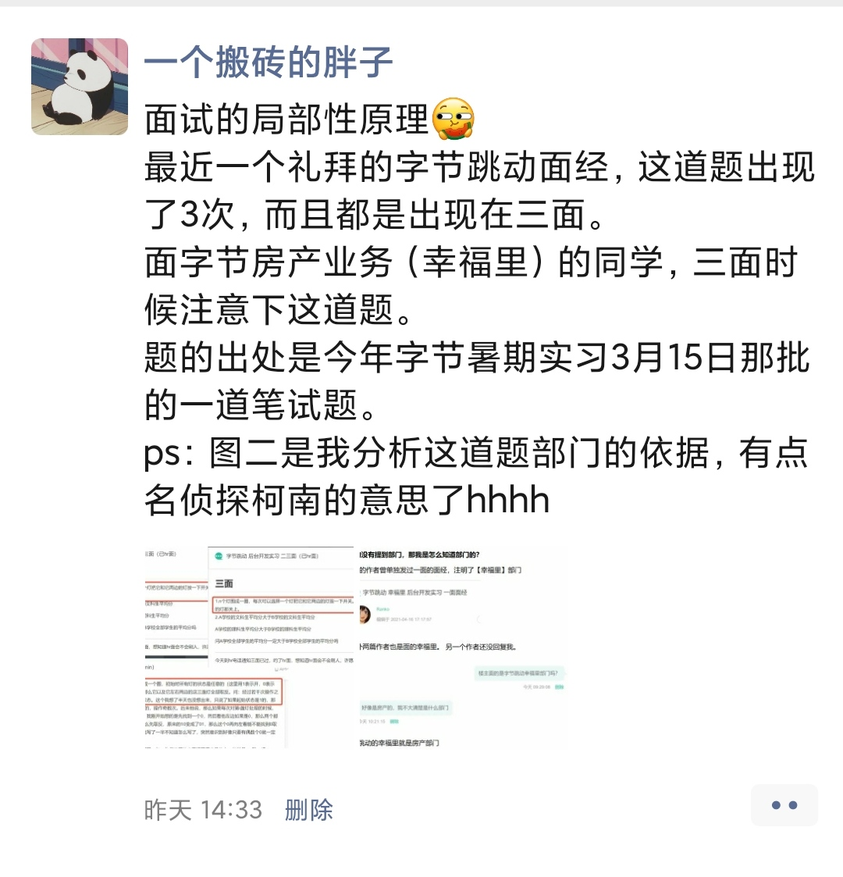
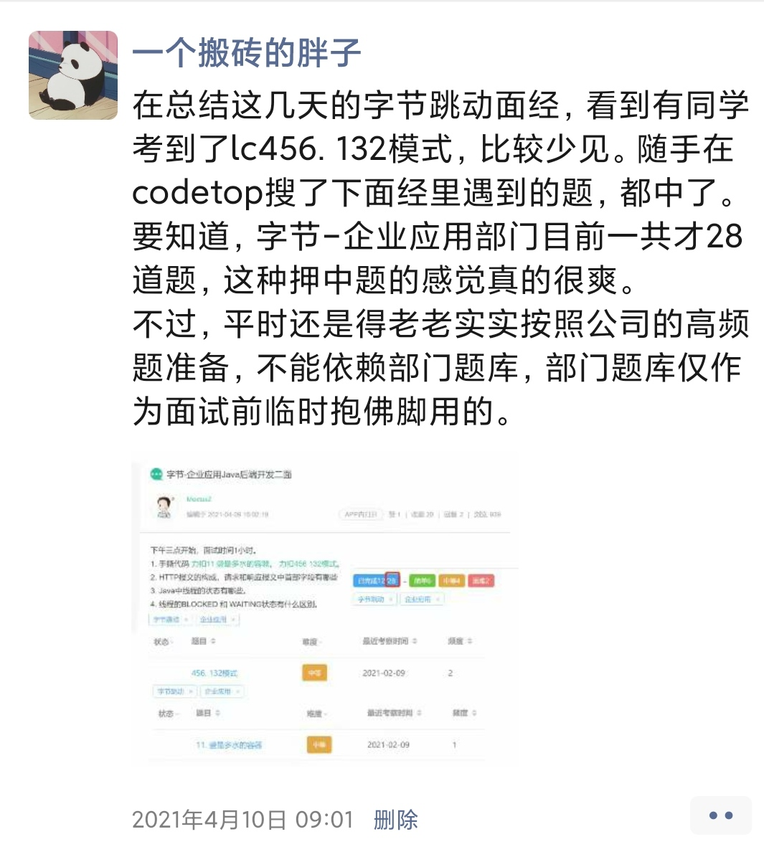

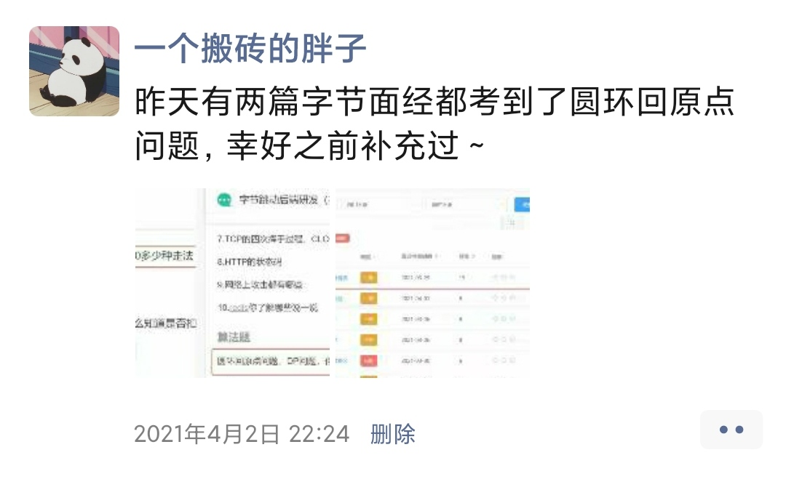
我会在朋友圈分享最近的考题
感兴趣的可以加好友围观一波

